Kopie von nuliga
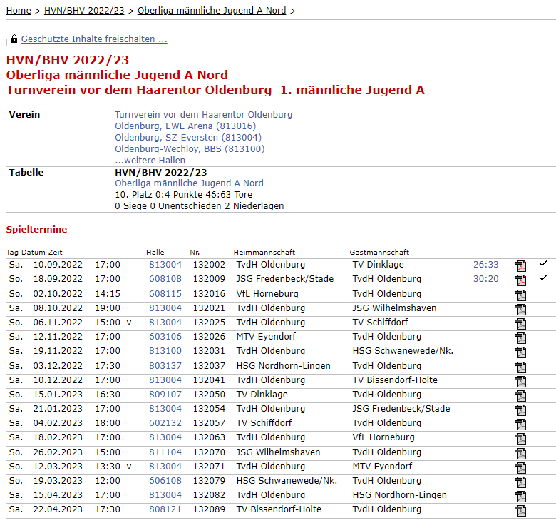
Link auf nuliga | einfach die Spieltermine aus nuliga für die eigene Mannschaft kopieren und ab Zeile 4 einfügen; s. Bsp. Screenshot rechts

